Sheet1
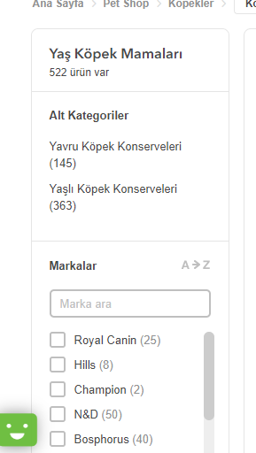
Ürünler üzerinde ürün adedi seçtiren alanın olmaması

